GAP Analysis - Time 1
GAP Analysis
Projeto: UFPE - Transferência Externa e Portador de Diploma
Integrantes do time: Allyson Ryan, Ana Júlia, Antônio Henrique, Bruno Miguel, Douglas Araújo e Guilherme Lopes
Quem efetivamente colaborou com esta atividade: Allyson Ryan, Ana Júlia, Antônio Henrique, Bruno Miguel, Douglas Araújo e Guilherme Lopes

1) ANÁLISE de GAPs com foco em Processos de Negócio
 | Sobre a principal atividade do seu projeto
Detalhamento da Mudança | What? | Why? | Who? | Where? | When? | How? | How Much?
Arquitetura empresarial - nível NEGÓCIO
1- Identificação do ESTADO ATUAL dos procedimentos de trabalho | Forma de lidar com o processo seletivo para alunos interessados em ingressar na UFPE por meio do ingresso por Diploma ou Transferência Externa. | Após o período da pandemia, a PROGRAD começou a utilizar a plataforma emergencial STI Docs para os processos seletivos, que antes eram realizados presencialmente pela equipe. | Coordenação de ingresso - PROGRAD -, estudantes interessados e coordenações dos cursos. | Coordenação de Ingresso da PROGRAD e DEPLAG. | Quando surgir a necessidade de ocupar vagas ociosas, com a pretenção de abertura de novos editais para os processos seletivos de PD e TE. | A PROGRAD pesquisa vagas com a DEPLAG e interesse das coordenações de cursos. Ao publicar o edital do processo seletivo, os estudantes realizam inscrição e enviam a documentação, que vai ser separada e analisada manualmente, para então ocorrer a seleção. | Alto - Devido a falta de suporte tecnológico e a desproporção entre volume de dados e poucos funcionários da coordenação de ingresso;
2- Identificação do NOVO ESTADO, considerando os procedimentos de trabalho já melhorados | Realização do processo seletivo demandando menos esforço manual, aumentando assim a qualidade do procedimento através de maior controle dos dados e integração de informações; | Acelerar um processo desgastante para a Coordenação de Ingresso - PROGRAD - e facilitar acesso a dados cruciais para o processo possibilitará a abertura de novos editais; | Coordenação de ingresso - PROGRAD -, setor de tecnologia, estudantes interessados e coordenações dos cursos. | Coordenação de Ingresso da PROGRAD, Coordenações dos cursos, Setor de Tecnologia, Setor de RH da PROGRAD. | Quando surgir a necessidade de ocupar vagas ociosas, com a pretenção de abertura de novos editais para os processos seletivos de PD e TE. | Coordenadores dos cursos notificam seus interesses em ocupar vagas de maneira integrada a um único canal para que a PROGRAD publique o edital. Logo, os interessados se registram e submetem documentações que vão conforme sua categoria (isenção, transf. externa ou porte de diploma, cota...). As documentações são organizadas, separadas por categoria de maneira automatizada para que a PROGRAD visualize facilmente e dê o resultado de validação. | Médio, devido a cultura organizacional e as próprias implicações técnicas do sistema em si, entretanto não demoraria muito para essa curva de dificuldade diminuir significativamente, já que boa parte do trabalho se tornará automatizado.
3- Identificação das LACUNAS ou problemas/falhas do estado atual | Atualmente, os processos seletivos de Portador de Diploma e Transferência Externa não estão ocorrendo devido a falta de agilidade e eficiência no processo. | Há muitos candidatos e poucos profissionais para realizar uma análise manual extensa. Além disso, não há nenhum sistema adequado para lidar com tal cenário, dependendo da integração de vários serviços externos para contornar as suas necessidades. | Estudante interessado (candidato) e coordenação de ingresso da PROGRAD. | Coordenação de Ingresso da PROGRAD e DEPLAG. | Durante período de espera de resposta por parte da coordenação dos cursos e triagem dos candidatos | A PROGRAD precisa cadastrar, manualmente, os estudantes no STI Docs. Em seguida, precisar separar e analisar cada documentação, que estão em serviços externos distintos (Google Drive e Google Planilhas). As coordenações de cursos não tem um canal de fácil comunicação com a PROGRAD para informar seus interesses e justificativas. Os estudantes precisam utilizar diferentes ferramentas para realizar o cadastro e aguardar maior tempo, devido o processo desgastante pela PROGRAD. | Alto - Demanda um esforço manual excessivo em um setor que possui responsabiliades paralelas, além dos processos seletivos de PD e TE.
4- Propostas de MELHORIAS para fechar as lacunas do item 3 | Sistema unificado e integrado que permite registro e concessão de documentos dos estudantes através de uma única ferramenta, a qual demanda documentos conforme a categoria informada, facilitando a compreensão desses candidatos. Logo, trazendo uma organização automatizada desses documentos para a PROGRAD ao invés de ter que separar minuciosamente, apenas validar algo muito nitido. Além da possibilidade das coordenações notificarem quando há vagas que desejam ocupar. | Concentrar o processo em um único local (sem serviços externos), servindo para todas as partes envolvidas (coordenação, PROGRAD e candidatos), possibilitando candidatura, análise e feedback de documentos no mesmo sistema e simplificando o processo. | Coordenação de ingresso - PROGRAD -, estudantes interessados e coordenações dos cursos. | Coordenação de Ingresso da PROGRAD e Coordenações dos Cursos. | Durante período ativo dos processos seletivos | As coordenações de cursos apontam seus interesses no sistema para ocupar vagas, e assim a PROGRAD elabora um novo edital, para que os candidatos se cadastrem no sistema, esses submeteriam documentações que seriam organizadas eficientemente separando os candidatos e seus documentos em categorias, para que a PROGRAD visualize com maior facilidade e valide os documentos, para que no fim as coordenações possam acessar uma interface que apresente apenas os candidatos aptos e conforme seus critérios qualifique-os. | Médio - Hávera o período de adaptação ao novo sistema por parte da PROGRAD, após esse período deve-se ter menos trabalho já que os principais processos serão automatizados. Sendo assim, haverá uma mudança de cultura, que tornará necessário diálogo de incentivo e também adaptação por parte das coordenações.

2) ANÁLISE de GAPs com foco em Sistemas de Informação
Arquitetura empresarial - nível SISTEMAS DE INFORMAÇÃO
1- Caso exista SISTEMA ATUAL, identificar e listar as principais funcionalidades do sistema. Caso não exista sistema atual, indicar os artefatos utilizados na realização de procedimentos de trabalho, mesmo que sejam manuais. [FIGURA 1]
2- Identificar as principais funcionalidades do NOVO SISTEMA, desenhando um modelo visual. Recomenda-se utilizar o Diagrama de Comunicação da notação de UML (communication diagram). [FIGURA 2]
3- Descrever as principais LACUNAS ou problemas/falhas do sistema atual ou artefatos em uso. - Gerenciamento ineficiente e incompatível com as necessidades da PROGRAD (enorme quantia de dados é recebida no departamento); - Desunificado, tendo que recorrer a variados sistemas externos conforme a necessidade de cada fase do processo seletivo; (Google Forms, STI Docs, Google Drive, Gmail, Google Excel...); - Inflexivel, logo sendo um limitador para mudanças recorrentes, ou seja não se adequa aos editais; - Não se comunica com todas as partes envolvidas no processo; - Incoerente e ineficiente, por não ter sido arquitetado especificamente para o processo.
4- Elaboração de MELHORIAS para fechar as lacunas. - Sistema de gestão de processos seletivos através de um gerenciamento de dados e alocamento de estados para os mesmos (válido/pontuado/aprovado...) beneficiando candidatos (os que envia os dados) e coordenações de cursos/PROGRAD(os que alocam status); - Unificação e integração através das ferramentas da plataforma, não havendo necessidade de recorrer a aplicações externas; - Organização eficiente dos dados de maneira que auxiliasse a visualização para analisá-los; - Através do sistema de permissões, a partir de autorizações especiais, seria possível realizar edições para flexibilizar o sistema com base em diferentes editais; - Comunicação eficiente e diminuição da dependência da DEPLAG, pois os dados seriam enviados pelas coordenações e visiveis pela PROGRAD;

3) ANÁLISE de GAPs com foco em Tecnologia
Arquitetura empresarial - nível TECNOLOGIA
1- Caso exista SISTEMA ATUAL, identificar e listar os principais componentes da plataforma tecnológica. Caso não exista sistema atual, apenas sinalizar que não existe. [FIGURA 3]
2- Identificar as principais funcionalidades do NOVO SISTEMA, desenhando um modelo visual. Recomenda-se utilizar o Diagrama de Componentes da notação de UML (component diagram). - Sistema RBAC (três tipos de perfis com diferentes permissões); * Coordenação de curso notifica vagas e qualifica aptos; * PROGRAD valida quem é apto; * Estudante envia dados. - Painel de comunicação alimentado pelas coordenações de curso notificando vagas e as detalhando, realizando um registro em um banco de dados ágil, por memória como um SQL Lite, que seria descartado ao preencher a vaga; - Autenticação por email ao estudante se registrar usando talvez OAuth2; - Painel de visualização de documentos x estudantes, aonde é possivel realizar filtros, devido a construção com bons indices no db. [FIGURA 2]
3- Descrever as principais LACUNAS ou problemas/falhas da tecnologia atual ou ausência de tecnologia. - Exposição de arquivos recebidos de forma que não auxilia na leitura e manipulação; - Incapacidade de lidar com múltiplos processos ocorrendo em paralelo; - Ausência de captação de dados essenciais nas fases iniciais;
4- Elaboração de MELHORIAS para fechar as lacunas. - Escalável e isolado, logo lidando bem com diminuição e aumento de demanda; - Ferramenta focada na necessidade dos usuários e na arquitetura do processo; - Capaz de lidar com múltiplos processos; - Online como um SaaS em um website ou aplicativo; - Unificação potencializada por um esquema RBAC(diferentes permissões) - Com a criação de bons indices no banco de dados, seria criado categorias, filtros facilmente visualizados e com colunas contendo cada documento necessário, além de internamente já ter a aprovação e exclusão nessa ferramenta (Ex: Gustavo - Ciências da Computação, Cota L3, 4º período. Aonde cada coluna se refere a um documento e atributos são indices para filtros)
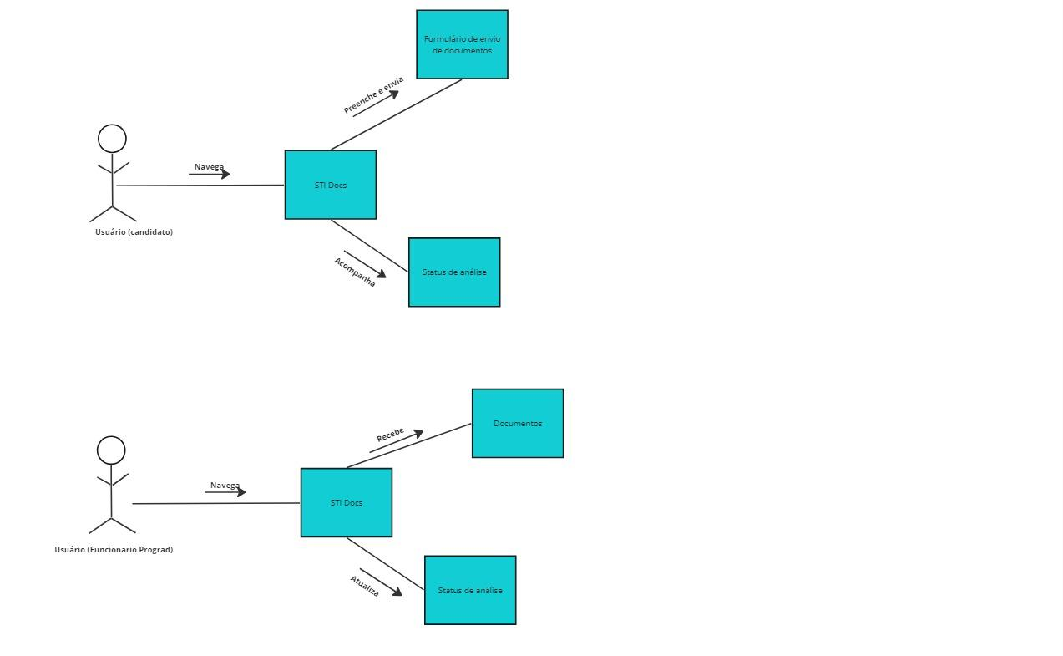
[Figura 1]

[Figura 2] OBS: Não deveria estar STI Docs, mas sim "plataforma para processos seletivos: transferência externa e portador de diploma" (O SGE proposto)
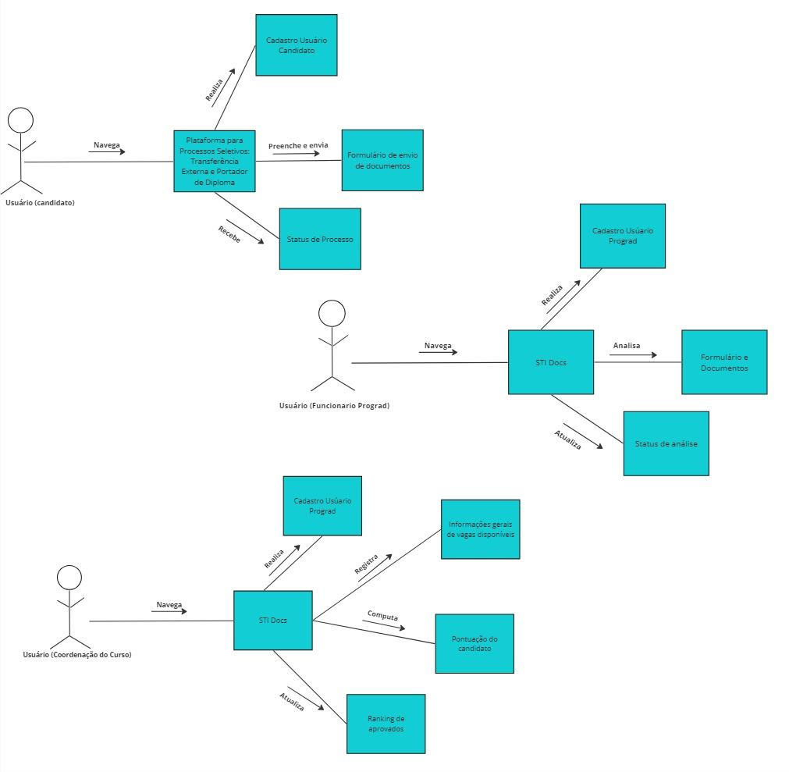

[Figura 3]
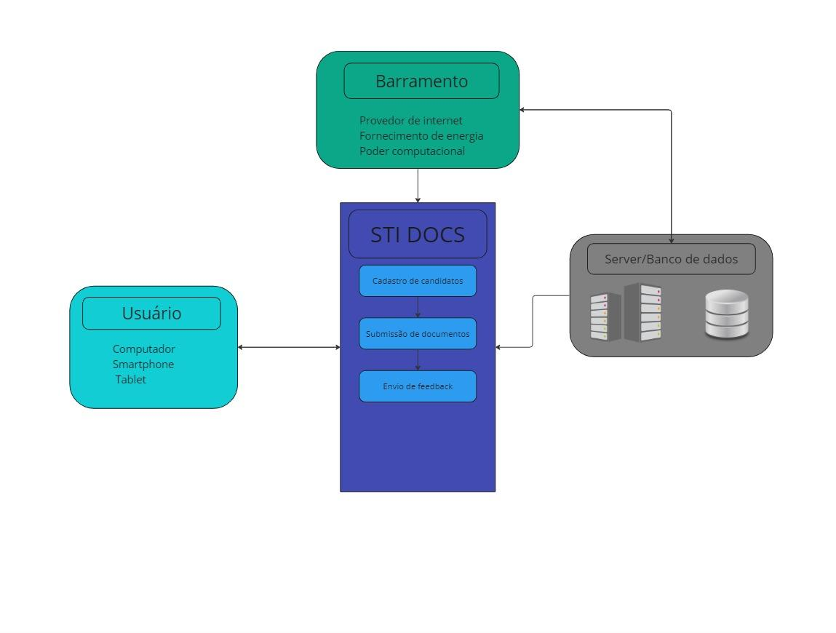



[Figura 4]

 | Parecer: | Entendimento razoável da análise de GAPs. Atenção a todos os comentários incluídos nas células amarelas. Recomendo ainda redesenhar o modelo do sistema, deixando claro o SGE e suas interfaces para os diferentes usuários mapeados.

